Maatregelen
Verblijfsplaasten
 | Gehaalded Score | Doel
2 | 0 | 0
3 | 0 | 0
Natuurinclusiviteit
 | Gehaalded Score | Doel
2 | 0 | 0
3 | 0 | 0
 | Toetsingsformulier Natuurinclusief- en Klimaatadaptief Bouwen en Inrichten Gemeente Lansingerland

 | Invulformulier maatregelen

Wateroverlast
 | Gehaalded Score | Doel
2 | 0 | 0
3 | 0 | 0
Droogte
 | Gehaalded Score | Doel
2 | 0 | 0
3 | 0 | 0
Hittestress
 | Gehaalded Score | Doel
2 | 0 | 0
3 | 0 | 0
 | Toelichting:
 | Vul in de gele velden het aantal natuurinclusieve en klimaatadaptieve inrichtingsmaatregelen in die in het ontwerp van het initiatief worden meegenomen. Op de pagina 'Projectoverzicht' worden de totalen getoetst aan de kwantitatieve doelstellingen. Met behulp van de pagina 'Checklist doelsoorten' kan bepaald worden welke combinaties passen bij de doelsoorten. Gebruik het handboek voor aanvullende randvoorwaarden en prestatie eisen van de maatregelen.

 |  | Mogelijk haalbare punten |  |  |  |  |  |  |  |  | Behaalde punten
 | Maatregel | Nestvoorzieningen | Natuurinclusiviteit | Wateroverlast | Droogte | Hittestress | Per: | Aantal | Per: | Nestvoorzieningen | Natuurinclusiviteit | Wateroverlast | Droogte | Hittestress | Informatie (Bekijk voor specificaties het handboek Natuurinclusieve en klimaatadaptieve maatregelen Lansingerland)
A | Nestvoorzieningen
A1 | Nestvoorziening/broedplaatsen voor de huismus | 1 | 0 | 0 | 0 | 0 | Stuk |  | Stuk | 0 | 0 | 0 | 0 | 0 | Minimaal een cluster van 2, bij voorkeur 5 of meer. Een standaard nestkast of neststeen telt als 1 plek. Tel 1 plek per 50cm breedte toegankelijke dakgoot. Gebruik bij voorkeur geen nestkasten die los op de muur worden geplaatst. Dakpannen voor mussen tellen niet.
A2 | Nestvoorziening/broedplaatsen voor de gierzwaluw | 1 | 0 | 0 | 0 | 0 | Stuk |  | Stuk | 0 | 0 | 0 | 0 | 0 | Bij voorkeur een cluster van 5. Een standaard nestkast of neststeen telt als 1 plek. Gebruik bij voorkeur geen nestkasten die los op de muur worden geplaatst. Dakpannen voor gierzwaluwen tellen niet.
A3 | Broedplaatsen voor andere gebouw-bewonende vogels | 1 | 0 | 0 | 0 | 0 | Stuk |  | Stuk | 0 | 0 | 0 | 0 | 0 | Bijvoorbeeld neststenen voor holenbroeders en dakbroeders, zoals pimpelmees, zwarte roodstaart, spreeuw etc.
A4 | Zomer- en paarverblijven voor de gewone dwergvleermuis | 1 | 0 | 0 | 0 | 0 | Stuk |  | Stuk | 0 | 0 | 0 | 0 | 0 | Maak spouwmuren en/of de ruimte achter gevelbetimmering toegankelijk en geschikt voor vleermuizen. 0,1 m2 ruimte geldt als 1 plek. Bij voorkeur geen ingebouwde vleermuiskasten. Is dit de enige optie? Dan telt een standaard zomerverblijf, zoals een inbouwkast met twee lagen, als 1 plek.
A5 | Kraamverblijven voor de gewone dwergvleermuis | 1 | 0 | 0 | 0 | 0 | Stuk |  | Stuk | 0 | 0 | 0 | 0 | 0 | Maak spouwmuren en/of de ruimte achter gevelbetimmering toegankelijk en geschikt voor vleermuizen. 0,1m2 ruimte geldt als 1 plek. Voor kraamverblijven geldt een minimaal oppervlak van 1m2, dus minimaal 10 plekken. Bij voorkeur geen inbouw- of losse kraamkasten. Is dit de enige optie? Dan telt een standaard ingebouwd kraamverblijf als 2 plekken per laag.
A6 | Massawinterverblijven voor de gewone dwergvleermuis | 1 | 0 | 0 | 0 | 0 | Stuk |  | Stuk | 0 | 0 | 0 | 0 | 0 | Bij voorkeur altijd toepassen in hoogbouw. Maak kelders, spouwmuren en/of de ruimte achter gevelbetimmering toegankelijk voor vleermuizen. 1 plek per 0,1m2. Voor massawinterverblijven geldt een minimaal oppervlak van 1m2, dus minimaal 10 plekken. Inbouwkasten en kasten op de gevel tellen niet mee, de ruimte moet tussen muren en in daken en kelders gerealiseerd worden.
A7 | Verblijven voor andere gebouw-bewonende vleermuizen, zoals de laatvlieger en meervleermuis | 1 | 0 | 0 | 0 | 0 | Stuk |  | Stuk | 0 | 0 | 0 | 0 | 0 | Maak spouwmuren en/of de ruimte achter gevelbetimmering toegankelijk en geschikt voor andere soorten vleermuizen. 1 plek per 0,1m2. Bij voorkeur geen inbouwkasten.Is dit de enige optie? Dan telt een standaard zomerverblijf, zoals een inbouwkast met twee lagen, als 1 plek.
A8 | Insectenstenen, insectenhotels, zandhopen, steilwanden voor bijen en/of dood hout | 1 | 0 | 0 | 0 | 0 | Stuk |  | Stuk | 0 | 0 | 0 | 0 | 0 | Insectenstenen moeten ingebouwd worden in een gevel of muur. Insectenhotels moeten minimaal 1m2 zijn en niet gemakkelijk te verwijderen zijn. Een steilwand, boomstam of zandhoop is minimaal 1m2.
A9 | Overige verblijfplaatsen voor andere (doel)soorten | 1 | 0 | 0 | 0 | 0 | Stuk |  | Stuk | 0 | 0 | 0 | 0 | 0 | Voor soorten die niet benoemd zijn in dit overzicht of als doelsoort: Alleen mogelijk in overleg met de gemeente.
B | Daken:
B1 | Bruin dak | 0 | 6 | 0 | 0 | 0.1 | 100 m2 |  | m2 | 0 | 0 | 0 | 0 | 0 | Een dak met een laag van minimaal 7cm bestaande uit lokale grond, stenen, zand en houtblokken.
B2 | Schelpendak | 0 | 2 | 0 | 0 | 0.1 | 100 m2 |  | m2 | 0 | 0 | 0 | 0 | 0 | Een dak met een laag van minimaal 7cm schelpen. LET OP: Vul bij maatregel ‘Totale waterberging op daken’ (F1) het aantal m³ water in dat je dak kan vasthouden om punten voor wateroverlast te krijgen.
B3 | Groen dak (5 – 7 cm substraat) | 0 | 2 | 0 | 0 | 0.2 | 100 m2 |  | m2 | 0 | 0 | 0 | 0 | 0 | Groene daken zijn altijd uitgerust met een drainagelaag die de beplanting kan voorzien van het benodigde vocht. De ecologische waarde van een groen dak wordt verhoogd wanneer natuur- en gebruiksfuncties gescheiden zijn. Daken met 5-7 cm substraat bevatten minimaal: sedum Daken met 7-15 cm substraat bevatten minimaal: grassen en kruiden Daken met 15-30 cm substraat bevatten minimaal: grassen, kruiden en dwergheesters Daken met 30-50 cm substraat bevatten minimaal: kruiden, dwergheesters en struiken Daken met >50 cm substraat bevatten minimaal: kruiden, dwergheesters en struiken of bomen LET OP: Vul bij maatregel ‘Totale waterberging op daken’ (F1) het aantal m³ water in dat je dak kan vasthouden om punten voor wateroverlast te krijgen.
B4 | Groen dak (7 - 15 cm substraat) | 0 | 4 | 0 | 0 | 0.5 | 100 m2 |  | m2 | 0 | 0 | 0 | 0 | 0
B5 | Groen dak (15 - 30 cm substraat) | 0 | 6 | 0 | 0 | 1.2 | 100 m2 |  | m2 | 0 | 0 | 0 | 0 | 0
B6 | Groen dak (30 - 50 cm substraat) | 0 | 8 | 0 | 0 | 1.5 | 100 m2 |  | m2 | 0 | 0 | 0 | 0 | 0
B7 | Groen dak (> 50 cm substraat) | 0 | 10 | 0 | 0 | 2 | 100 m2 |  | m2 | 0 | 0 | 0 | 0 | 0
B8 | Verblijfsdak | 0 | 0 | 0 | 0 | 1.5 | 100 m2 |  | m2 | 0 | 0 | 0 | 0 | 0 | Toegankelijk voor bewoners en/of bezoekers. Minimaal 40% is ingericht met robuust groen en de zon/schaduwverhouding is 50% - 50%. LET OP: Vul bij maatregel ‘Totale waterberging op daken’ (F1) het aantal m³ water in dat je dak kan vasthouden om punten voor wateroverlast te krijgen.
B9 | Reflecterend dak | 0 | 0 | 0 | 0 | 1 | 100 m2 |  | m2 | 0 | 0 | 0 | 0 | 0 | Dak is voorzien van warmte reflecterend materiaal, verf/coating of panelen met een albedo van 0,3 of hoger.
B10 | Natuurlijk waterdak met open water en waterplanten | 0 | 8 | 0 | 0 | 0.85 | 100 m2 |  | m2 | 0 | 0 | 0 | 0 | 0 | Permanent waterdak ingericht met waterplanten. LET OP: Vul bij maatregel ‘Totale waterberging op daken’ (F1) het aantal m³ water in dat je dak kan vasthouden om punten voor wateroverlast te krijgen.
C | Gevel:
C1 | Groene gevel (klimgroen) | 0 | 12 | 0 | 0 | 2.2 | 100 m2 |  | m2 | 0 | 0 | 0 | 0 | 0 | Enkel geworteld in de volle grond. Uitgerust met steunconstructie die aansluit bij de hoogte van de aan te planten soorten of zelfhechtende klimplanten. Moet minimaal 3 meter hoog kunnen groeien. Gebruik bij voorkeur inheemse soorten.
C2 | Warmte werende gevel | 0 | 0 | 0 | 0 | 1 | 100 m2 |  | m2 | 0 | 0 | 0 | 0 | 0 | Materialen met een lage dichtheid zoals hout.Gevelbekleding die licht is van kleur.
C3 | Buitenzonwering of overstek | 0 | 0 | 0 | 0 | 1.7 | eenheid |  | eenheid | 0 | 0 | 0 | 0 | 0 | Luifels, screens, lamellen, luiken, loggia’s en overstekken.
C4 | Natuurlijke ventilatie | 0 | 0 | 0 | 0 | 0.5 | eenheid |  | eenheid | 0 | 0 | 0 | 0 | 0 | Ramen en deuren tegenover elkaar die kunnen worden opgezet. Of ramen en deuren in combinatie met dakramen die open kunnen.
D | Inrichting:
D1 | Open water | 0 | 0 | 0 | 1 | 1 | 100 m2 |  | m2 | 0 | 0 | 0 | 0 | 0 | Stromend water in de buitenruimte aangesloten op het watersysteem. LET OP: Vul bij maatregel ‘Totale waterberging in de buitenruimte’ (F3) het aantal m³ water in dat de maatregel kan vasthouden om punten voor wateroverlast te krijgen.
D2 | Natuurvriendelijkeoevers | 0 | 10 | 0 | 1 | 1 | 100 m2 |  | m2 | 0 | 0 | 0 | 0 | 0 | Open water voorzien van natuurvriendelijke oevers met talud 1:3 of flauwer. De natuurvriendelijke oever dient te voldoen aan de eisen van het betreffende hoogheemraadschap. Alleen het gedeelte tot 30 cm diepte telt mee.
D3 | Overige natuurinclusieve maatregelen op en bij water | 0 | 8 | 0 | 0 | 0 | 100 m2 |  | m2 | 0 | 0 | 0 | 0 | 0 | Maatregelen als drijvende oevers, onderwaterriffen of vissenbossen. Alleen mogelijk in overleg met de gemeente.
D4 | Muurplanten in de kade(muur) | 0 | 10 | 0 | 0 | 0.1 | 100 m2 |  | m2 | 0 | 0 | 0 | 0 | 0 | Het stimuleren van spontane vegetatie door aanleg van geschikt gesteente met voldoende structuur/reliëf voor planten om zich aan te hechten. Aanplanten is niet gewenst, eventueel wel het verplaatsen van muurvegetatie die anders verloren gaat. Reken met 0.5m2 per strekkende meter.
D5 | Amfibieënpoel | 0 | 12 | 0 | 2 | 0.75 | 100 m2 |  | m2 | 0 | 0 | 0 | 0 | 0 | Gesloten, visvrije waterpartij met een diepte van maximaal 1 meter onder de laagste grondwaterstand. Minimaal 50% van de oever heeft veel zon en een flauw talud, flauwer of gelijk aan een hellingshoek van 1:3, en ingericht als plasdras-gebied. Bij voorkeur heeft een poel minimaal een diameter van 10 meter om 'verlanding' te voorkomen.
D6 | Verdiept plantvak | 0 | 0 | 0 | 2 | 0.2 | 100 m2 |  | m2 | 0 | 0 | 0 | 0 | 0 | Verdiept plantvak met ecologische inrichting is een maatregel voor tijdelijke waterberging. LET OP: Vul bij maatregel ‘Totale waterberging in de buitenruimte’ (F3) het aantal m³ water in dat de maatregel kan vasthouden om punten voor wateroverlast te krijgen. LET OP: Vul bij maatregel ‘Totale inhoud infiltratievoorziening'(F4) het aantal m³ water in dat de maatregel kan vasthouden om punten voor wateroverlast te krijgen.
D7 | Vloeivelden | 0 | 0 | 0 | 2 | 0 | 100 m2 |  | m2 | 0 | 0 | 0 | 0 | 0 | Veld ontworpen om overtollig water op te vangen en gecontroleerd te laten infiltreren in de bodem. LET OP: Vul bij maatregel ‘Totale waterberging in de buitenruimte’ (F3) het aantal m³ water in dat de maatregel kan vasthouden om punten voor wateroverlast te krijgen. LET OP: Vul bij maatregel ‘Totale inhoud infiltratievoorziening'(F4) het aantal m³ water in dat de maatregel kan vasthouden om punten voor wateroverlast te krijgen.
D8 | Wadi | 0 | 0 | 0 | 2 | 0.2 | 100 m2 |  | m2 | 0 | 0 | 0 | 0 | 0 | Wadi zonder een ecologische inrichting en beheer. LET OP: Vul bij maatregel ‘Totale waterberging in de buitenruimte’ (F3) het aantal m³ water in dat de maatregel kan vasthouden om punten voor wateroverlast te krijgen. LET OP: Vul bij maatregel ‘Totale inhoud infiltratievoorziening'(F4) het aantal m³ water in dat de maatregel kan vasthouden om punten voor wateroverlast te krijgen.
D9 | Ecologische wadi | 0 | 8 | 0 | 2 | 0.75 | 100 m2 |  | m2 | 0 | 0 | 0 | 0 | 0 | Wadi met een ecologische inrichting (natuurlijke vegetatie, zoals vochtig grasland of stuweel, en bijvoorbeeld blokken dood hout) en ecologisch beheer. LET OP: Vul bij maatregel ‘Totale waterberging in de buitenruimte’ (F3) het aantal m³ water in dat de maatregel kan vasthouden om punten voor wateroverlast te krijgen. LET OP: Vul bij maatregel ‘Totale inhoud infiltratievoorziening'(F4) het aantal m³ water in dat de maatregel kan vasthouden om punten voor wateroverlast te krijgen.
D10 | Infiltratievoorziening | 0 | 0 | 0 | 2 | 0 | 100 m2 |  | m2 | 0 | 0 | 0 | 0 | 0 | Bijvoorbeeld in beton gevatte bakken, open aan de onderkant, opgevuld met grind en aarde, en beplant. Maar ook IT-riool, IT-put, of grindkoffer. LET OP: Vul bij maatregel ‘Totale waterberging in de buitenruimte’ (F3) het aantal m³ water in dat de maatregel kan vasthouden om punten voor wateroverlast te krijgen. LET OP: Vul bij maatregel ‘Totale inhoud infiltratievoorziening'(F4) het aantal m³ water in dat de maatregel kan vasthouden om punten voor wateroverlast te krijgen.
D11 | Natuurlijke halfverharding | 0 | 2 | 0 | 1 | 0.1 | 100 m2 |  | m2 | 0 | 0 | 0 | 0 | 0 | Half verharding van natuurlijke materialen zoals grind, split, schelpen, boomschors en kokosschors..
D12 | Doorgroeibare verharding. | 0 | 0 | 0 | 1 | 0.2 | 100 m2 |  | m2 | 0 | 0 | 0 | 0 | 0 | Doorgroeibare verharding zijn vormen van verharding die het mogelijk maken om regenwater te infiltreren.
D13 | Gezamenlijke tuin op maaiveld | 0 | 0 | 0 | 0 | 1 | 100 m2 |  | m2 | 0 | 0 | 0 | 0 | 0 | Tuin op maaiveld. Toegankelijk voor bewoners en/of bezoekers. Minimaal 40% is ingericht met robuust groen en de zon/schaduwverhouding is 50% - 50%.
E | Beplanting:
E1 | Behoud bestaande bomen 1e grootte | 0 | 5.25 | 0 | 0 | 1.66 | Stuk |  | Stuk | 0 | 0 | 0 | 0 | 0 | 1ste grootte boom: wordt hoger dan 12m. Er wordt voor de punten gerekend met 35m2 per boom.
E2 | Behoud bestaande bomen 2e grootte | 0 | 3 | 0 | 0 | 0.85 | Stuk |  | Stuk | 0 | 0 | 0 | 0 | 0 | 2de grootte boom: wordt tussen de 6 en 12m. Er wordt voor de punten gerekend met 20m2 per boom.
E3 | Behoud bestaande bomen 3e grootte | 0 | 2.25 | 0 | 0 | 0.5 | Stuk |  | Stuk | 0 | 0 | 0 | 0 | 0 | 3de grootte boom: Wordt lager dan 6 m. Er wordt voor de punten gerekent met 15m2 per boom.
E4 | Aanplanten boom 1e grootte | 0 | 4.2 | 0 | 0 | 1.3 | Stuk |  | Stuk | 0 | 0 | 0 | 0 | 0 | 1ste grootte boom: wordt hoger dan 12m. Er wordt voor de punten gerekend met 35m2 per boom.
E5 | Aanplanten boom 2e grootte | 0 | 1.8 | 0 | 0 | 0.65 | Stuk |  | Stuk | 0 | 0 | 0 | 0 | 0 | 2de grootte boom: wordt tussen de 6 en 12m. Er wordt voor de punten gerekend met 20m2 per boom.
E6 | Aanplanten boom 3e grootte | 0 | 0.9 | 0 | 0 | 0.4 | Stuk |  | Stuk | 0 | 0 | 0 | 0 | 0 | 3de grootte boom: Wordt lager dan 6 m. Er wordt voor de punten gerekent met 15m2 per boom.
E7 | Lage heesters, heggen en hagen van 1 soort | 0 | 6 | 0 | 1 | 1.35 | 100 m2 |  | m2 | 0 | 0 | 0 | 0 | 0 | Lage hagen, heggen en heesters, sierheesters en bodem bedekkende heesters die smaller zijn dan 1 meter of kleiner zijn dan 1,5 meter hoog. Bij voorkeur inheemse soorten. Ook een groene tuinafscheiding of een takkenril leveren punten op. Bij insecten als doelsoort: nectarrijke struiken met een rijke variatie aan voedsel.
E8 | Hoge heesters, heggen en hagen van 1 soort | 0 | 8 | 0 | 1 | 2.75 | 100 m2 |  | m2 | 0 | 0 | 0 | 0 | 0 | Hagen, heggen en heesters van minimaal 1 meter breed en 1,5 meter hoog. Bij voorkeur inheemse soorten. Bij insecten als doelsoort: nectarrijke struiken met een rijke variatie aan voedsel.
E9 | Lage heesters, heggen en hagen meerdere soorten | 0 | 8 | 0 | 1 | 1.35 | 100 m2 |  | m2 | 0 | 0 | 0 | 0 | 0 | Gemengde lage hagen, heggen en heesters, sierheesters en bodem bedekkende heesters die smaller zijn dan 1 meter of kleiner zijn dan 1,5 meter hoog. Minimaal 3 soorten. Bij voorkeur inheemse soorten. Bij insecten als doelsoort: nectarrijke struiken met een rijke variatie aan voedsel.
E10 | Hoge heesters, heggen en hagen meerdere soorten | 0 | 10 | 0 | 1 | 2.75 | 100 m2 |  | m2 | 0 | 0 | 0 | 0 | 0 | Gemengde hagen, heggen en heesters van minimaal 1 meter breed en 1,5 meter hoog. Minimaal 3 soorten. Bij voorkeur inheemse soorten. Bij insecten als doelsoort: nectarrijke struiken met een rijke variatie aan voedsel.
E11 | Vaste planten | 0 | 3 | 0 | 1 | 1.25 | 100 m2 |  | m2 | 0 | 0 | 0 | 0 | 0 | Nectar- en stuifmeel-leverende vaste planten. Bij voorkeur biologische planten. Vaste planten in de openbare ruimte mag je alleen op A-locaties zoals centra en wijk/buurt entrees toevoegen in overleg met de gemeente.
E12 | Bloem- en kruidenrijk grasland | 0 | 6 | 0 | 1 | 0.6 | 100 m2 |  | m2 | 0 | 0 | 0 | 0 | 0 | Kies voor één van de inheemse bloemenmensgels die zijn opgenomen in de Grasmengsellijst Lansingerland. En zorg voor ecologisch beheer.
E13 | Gazon | 0 | 0 | 0 | 1 | 0.1 | 100 m2 |  | m2 | 0 | 0 | 0 | 0 | 0 | Een gazon is een veld met kort gemaaid gras wat voornamelijk wordt gebruikt om op te spelen of recreëren. Zonder ecologisch beheer. Kunstgras telt niet mee.
E14 | Particuliere tuinen alleen met grond opgeleverd | 0 | 2 | 0 | 1 | 0 | 100 m2 |  | m2 | 0 | 0 | 0 | 0 | 0 | Minimaal 50% van de tuinen (in m2) wordt opgeleverd met grond. Alleen de vierkante meters met grond tellen mee. Bij gebruik van tuinaarde dient dit turfvrij te zijn. Tuinen met schuttingen zonder doorgangen voor grondgebonden soorten zoals de egel tellen niet. Tuinen opgeleverd met (bouw)zand tellen ook niet.
E15 | Braak liggend terrein en kale grond | 0 | 2 | 0 | 1 | 0 | 100 m2 |  | m2 | 0 | 0 | 0 | 0 | 0 | Zorg voor een gezonde bodem met goede grond waarop vegetatie spontaan kan opkomen. Ga vervolgens over op ecologisch beheer of laat het gebied met rust. Deze grond is ook tijdens het bouwproces vrij van werkzaamheden.
F | Technische maatregelen:
F1 | Totale waterberging op daken | 0 | 0 | 1 | 0 | 0 | m3 |  | m3 | 0 | 0 | 0 | 0 | 0 | De hoeveelheid regenwater die geborgen kan worden op daken met een ledegingsduur van 24 tot 48 uur. LET OP: Vul bij deze maatregel de totale waterberging in m³ in van de maatregelen B2 t/m B8 en B10 in om punten voor wateroverlast te krijgen.
F2 | Totale waterberging in gebouw | 0 | 0 | 1 | 0 | 0 | m3 |  | m3 | 0 | 0 | 0 | 0 | 0 | De hoeveelheid regenwater die geborgen kan worden in gebouwen met een ledegingsduur van 24 tot 48 uur.
F3 | Totale waterberging in de buitenruimte | 0 | 0 | 1 | 0 | 0 | m3 |  | m3 | 0 | 0 | 0 | 0 | 0 | De hoeveelheid regenwater die geborgen kan worden in de buitenruimte met een ledegingsduur van 24 tot 48 uur. LET OP: Vul bij deze maatregel de totale waterberging in m³ in van de maatregelen D1 en D6 t/m D10 in om punten voor wateroverlast te krijgen.
F4 | Totale inhoud infiltratievoorziening | 0 | 0 | 0 | 1 | 0 | m3 |  | m3 | 0 | 0 | 0 | 0 | 0 | De hoeveelheid regenwater die geborgen kan worden in een infiltratievoorziening zoals een wadi, infiltratieput of verdieptplantvak. LET OP: Vul bij deze maatregelen de totale waterberging in m³ in van de maatregelen D1 en D6 t/m D10 in om punten voor wateroverlast te krijgen.
F5 | Nuttige toepassing regenwater | 0 | 0 | 0 | 1 | 0 | m3 |  | m3 | 0 | 0 | 0 | 0 | 0 | De totale waterbergingscapaciteit opgeslagen in voorzieningen voor gebruik buitenshuis zoals regentonnen, aansluiting op sprinklerinstallatie of bevochtiging van planten.
F6 | Waterbesparende douchekop | 0 | 0 | 0 | 0.6 | 0 | eenheid |  | eenheid | 0 | 0 | 0 | 0 | 0 | Douchekoppen waarvan het waterverbruik van respectievelijk de douche ten hoogste 7 liter water per minuut bedraagt.
F7 | Waterbesparende wastafel kraan | 0 | 0 | 0 | 0.4 | 0 | eenheid |  | eenheid | 0 | 0 | 0 | 0 | 0 | Kranen waarvan het waterverbruik van respectievelijk de kraan ten hoogste 7 liter water per minuut bedraagt.
F8 | Waterbesparende toilet | 0 | 0 | 0 | 1 | 0 | eenheid |  | eenheid | 0 | 0 | 0 | 0 | 0 | Toiletten waarbij voor de grote spoeling ten hoogste 4 liter wordt gebruikt en voor de kleine spoeling ten hoogste 2 liter.
F9 | Balansventilatie met koelfunctie | 0 | 0 | 0 | 0 | 0.75 | eenheid |  | eenheid | 0 | 0 | 0 | 0 | 0 | Door sensoren aangestuurd en met WTW en zomerbypass functie.
F10 | Koelen met koudebron | 0 | 0 | 0 | 0 | 1 | eenheid |  | eenheid | 0 | 0 | 0 | 0 | 0 | Warmte-koude opslag (WKO), horizontale bodemwarmtewisselaars (Bodemlus) of verticale bodemwarmtewisselaars (Bodemlus).
F11 | Openbaar drinkwatertappunt | 0 | 0 | 0 | 0 | 2 | Stuk |  | Stuk | 0 | 0 | 0 | 0 | 0 | Openbare drinkwatervoorzieningen
H | Overig:
H1 | OVERIG: Voeg hier zelf een maatregel toe (punten in overleg met de gemeente) | 0 | 0 | 0 | 0 | 0 |  |  |  | 0 | 0 | 0 | 0 | 0
 | Totaal aantal behaalde punten |  |  |  |  |  |  |  |  | 0 | 0 | 0 | 0 | 0

Checklist Doelsoorten
Toetsingsformulier Natuurinclusief- en Klimaatadaptief Bouwen en Inrichten Gemeente Lansingerland

Checklist: leefgebied per doelsoort

Toelichting:
In deze checklist vindt u de voorwaarden voor het realiseren van een leefgebied per doelsoort. Aan de hand van de ingevulde maatregelen in het tabblad 'maatregelen' kunt u zien of u voldoet aan de voorwaarden. Enkele aspecten (daar waar "Vul in" staat) dienen handmatig op "ja" of "nee" gezet te worden. Wanneer u aan alle voorwaarden van een doelsoort voldoet heeft u voor die doelsoort een leefgebied gerealiseerd en zal het kruisje veranderen in een vinkje. Stuur de gevraagde bijlagen mee voor plantoetsing. Op basis van deze bijlagen wordt beoordeeld of er werkelijk voldaan wordt aan de voorwaarden per soort zoals hieronder benoemd. Een uitgebreidere toelichting per soort is te vinden via deze link: https://natuurinclusiefontwikkelen.nl/diersoorten.

 | Doelsoort: | Voorwaarden Leefgebied: | Bijpassende maatregelen: Minimaal één maatregel per leefgebied voorwaarde | Hoeveelheid of antwoord:
0.1 | Huismus

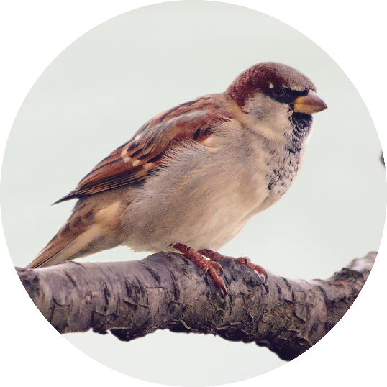
 |  | Verblijfplaats en voortplanting: Cluster minimaal 2, bij voorkeur 5 of meer broedplaatsen bij elkaar per gevel. Bij grotere gebouwen kunnen meer clusters per gevel. | A1 Nestvoorziening huismus | 0 | Stuks

 |  | Voedsel: Voedselplanten, zoals bes-dragende heesters, meidoornstruiken en grassen. Ook zijn gras, zand en water binnen 100m van de verblijven belangrijk. | B4, B5, B6, B7 Groene daken E7, E8, E9, E10 Heesters, Heggen en Hagen E12 Bloem- en kruidenrijk grasland | 0 | m2

 |  | Veiligheid: Klimmend groen van minimaal 2-3 meter hoog, solitaire bomen en groenblijvende of stekelige struiken. | B6, B7 Groene daken C1 Groene gevel (klimgroen) E1,E2, E3, E4, E5, E6 Bomen E7, E8, E9, E10 Heesters, Heggen en Hagen | 0 | m2

 |  | Verbinding: Alle maatregelen realiseren binnen 100m van de broedplaatsen. En andere huismussenpopulaties en geschikt leefgebied in de nabijheid (binnen 300m) voor uitwisseling en groei van de populatie. | Is aan deze voorwaarde voldaan? Zorg voor onderbouwing in het ontwikkelplan. | 0 | Vul in

 |  | Meer informatie en inspiratie voor het leefgebied van de huismus: https://natuurinclusiefontwikkelen.nl/huismus/

0.1 | Gierzwaluw

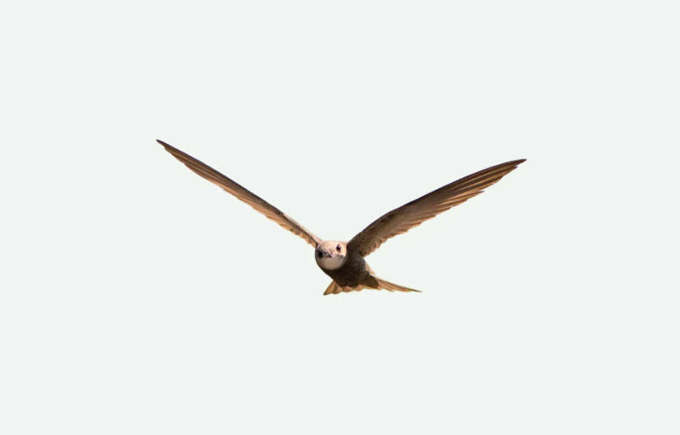
 |  | Verblijfplaats en voortplanting: Minimaal 5 nestvoorzieningen in een cluster bij elkaar. | A2 Nestvoorziening gierzwaluw | 0 | Stuks

 |  | Voedsel: Waterrijke omgeving en insectenrijk (bloemrijk) grasland binnen 500m van de verblijfplaats. | B4, B5, B6, B7 Groene daken D1 Open water D2 Natuurvriendelijkeoevers D5 Amfibieënpoel D9 Ecologische wadi E12 Bloem- en kruidenrijk grasland | 0 | m2

 |  | Veiligheid: Zorg voor een vrije uitvliegmogelijkheid van 3 meter voor en onder de verblijfplaats. | Is aan deze voorwaarde voldaan? Zorg voor onderbouwing in het ontwikkelplan. | 0 | Vul in

 |  | Verbinding: Water en grasland nabij. Binnen een afstand van 500m. | Is aan deze voorwaarde voldaan? Zorg voor onderbouwing in het ontwikkelplan. | 0 | Vul in

 |  | Meer informatie en inspiratie voor het leefgebied van degierzwaluw:https://natuurinclusiefontwikkelen.nl/doelsoort/gierzwaluw/

0.1 | Gewone dwergvleermuis

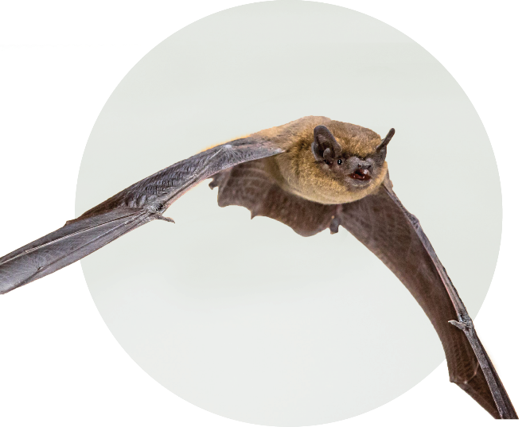
 |  | Verblijfplaats en voortplanting: Verschillende soorten verblijfplaatsen, bijvoorbeeld in de spouw, als inbouwkast of achter gevelbetimmering. | A4 Zomer-/paar-, kraam- en winterverblijven dwergvleermuis A5 Kraamverblijven dwergvleermuis A6 Massawinterverblijven dwergvleermuis | 0 | Stuks

 |  | Voedsel: Vleermuizen eten veel insecten. Plant daarom veel insectenrijke beplanting binnen 200m van verblijfplaatsen. | B4, B5, B6, B7 Groene daken C1 Groene gevel (klimgroen) D5, D9 Amfibieënpoel en Ecologische wadi E1, E2, E3, E4, E5, E6 Bomen E12 Bloem- en kruidenrijk grasland | 0 | m2

 |  | Veiligheid: Geen licht, bijvoorbeeld van ramen of lantarenpalen, op de verblijfplaatsen en verbindende groene structuren en waterlijnen. | Is aan deze voorwaarde voldaan? Zorg voor onderbouwing in het ontwikkelplan. | 0 | Vul in

 |  | Verbinding: Waterlijnen en/of bomenrijen in de omgeving (binnen een straal van 100 m). | Is aan deze voorwaarde voldaan? Zorg voor onderbouwing in het ontwikkelplan. | 0 | Vul in

 |  | Meer informatie en inspiratie voor het leefgebied van de gewone dwergvleermuis: https://natuurinclusiefontwikkelen.nl/gewone-dwergvleermuis/

0.1 | Weidehommel

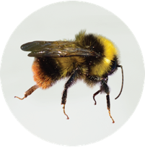
 |  | Verblijfplaats en voortplanting: Insectstenen, zand, dood hout, holtes in stengels en stenenstapels. | A8 Insectenstenen, insectenhotels, zandhopen, steilwanden voor bijen en/of dood hout | 0 | Stuks

 |  | Voedsel: Nectar- en stuifmeelplanten en bomen met bloeiperiodes van het vroege voorjaar tot najaar. | B4, B5, B6, B7 Groene daken C1 Groene gevel (klimgroen) E11 Vaste planten E12 Bloem- en kruidenrijk grasland | 0 | m2

 |  | Veiligheid: Creëer zonnige plekken die uit de wind liggen. | Is aan deze voorwaarde voldaan? Zorg voor onderbouwing in het ontwikkelplan. | 0 | Vul in

 |  | Verbinding: Bijenlinten door bloemrijke bermen aan te leggen. Verbind verschillende vlakken met elkaar via een bloeiende strook. Dit kan ook van maaiveld via gevel, naar dak en terug. | Is aan deze voorwaarde voldaan? Zorg voor onderbouwing in het ontwikkelplan. | 0 | Vul in

 |  | Meer informatie en inspiratie voor het leefgebied van bijen en vlinders: https://natuurinclusiefontwikkelen.nl/bijen-vlinders/

0.1 | Egel

 |  | Verblijfplaats en voortplanting: Structuurrijke, gelaagde beplanting van o.a. groene tuinen en struiken. | E7,E8, E9, E10 Heesters, Heggen en Hagen | 0 | m2
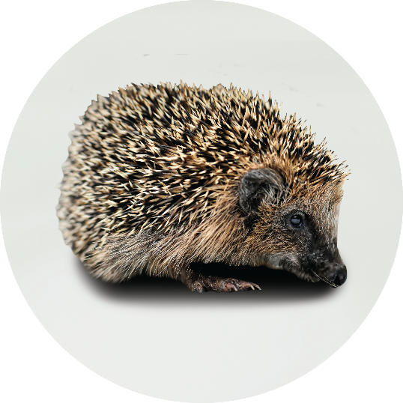
 |  | Voedsel: Een egel eet o.a. slakken. Een groot gebied met diverse beplanting, zorgt voor veel bodemleven en kleine dieren als voedsel. | D9 Ecologische wadi E7, E8, E9, E10 Heesters, Heggen en Hagen E12 Bloem- en kruidenrijk grasland | 0 | m2

 |  | Veiligheid: Leg faunapassages aan voor grondgebonden soorten en zorg voor voldoende donkerte in het plangebied. | Is aan deze voorwaarde voldaan? Zorg voor onderbouwing in het ontwikkelplan. | 0 | Vul in

 |  | Verbinding: Een zo groot mogelijk aaneengesloten gebied zonder (drukke) wegen en met gelaagdheid in de beplanting. Makkelijk toegankelijk water. Zorg ook dat de egel zich van tuin naar tuin kan bewegen. | Is aan deze voorwaarde voldaan? Zorg voor onderbouwing in het ontwikkelplan. | 0 | Vul in

 |  | Meer informatie en inspiratie voor het leefgebied van de egel: https://natuurinclusiefontwikkelen.nl/egel/

0.1 | Bruine kikker
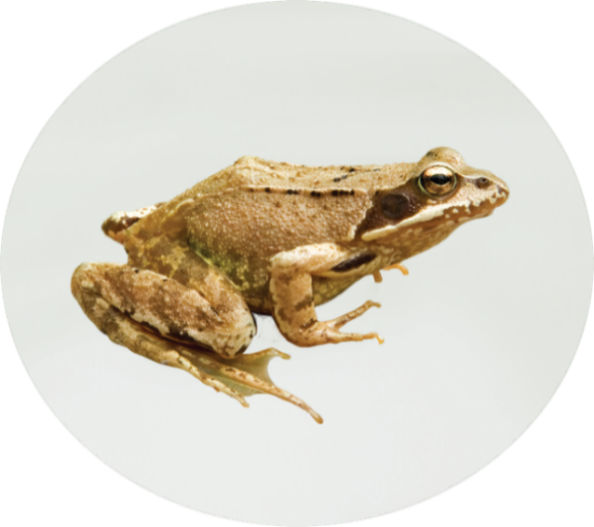
 |  | Verblijfplaats en voortplanting: Natuurlijke poel zonder vissen en met waterplanten en een landmilieu met gras en voldoende beschutting. | D5 Amfibieënpoel | 0 | stuks

 |  | Voedsel: Oeverbeplanting en water waar de zon op schijnt. | D5 Amfibieënpoel D9 Ecologische wadi E12 Bloem- en kruidenrijk grasland | 0 | m2

 |  | Verbinding: Veilige verbindingen tussen waterhabitat en landgebied. | Is aan deze voorwaarde voldaan? Zorg voor onderbouwing in het ontwikkelplan. | 0 | Vul in

 |  | Meer informatie en inspiratie voor het leefgebied van de bruine kikker: https://natuurinclusiefontwikkelen.nl/bruine-kikker/

0.1 | Pimpelmees

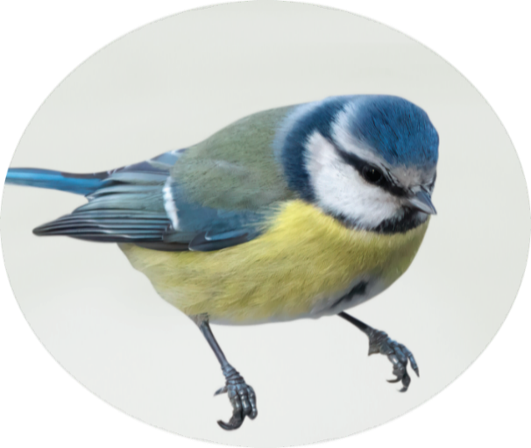
 |  | Verblijfplaats en voortplanting: Nestkasten voor mezen. Geplaatst met minimaal 10 meter afstand tot elkaar en opgehangen op minimaal 2 meter hoogte. | A3 Broedplaatsen voor andere gebouw-bewonende vogels | 0 | m2

 |  | Voedsel: Nectarrijke beplanting voor o.a. rupsen en beplanting met bessen, noten en zaden. | E1, E2, E3, E4, E5, E6 Bomen E7, E8, E9, E10 Heesters, Heggen en Hagen E12 Bloem- en kruidenrijk grasland E13 Gazon | 0 | m2

 |  | Veiligheid: Dichte struiken met stekels. | E1, E2, E3, E4, E5, E6Bomen E7, E8, E9, E10 Heesters, Heggen en Hagen | 0 | m2

 |  | Verbinding: Populaties van pimpelmezen de nabijheid en een park in de buurt. Groene verbindingen van inheemse bomen en struiken. | Is aan deze voorwaarde voldaan? Zorg voor onderbouwing in het ontwikkelplan. | 0 | Vul in

 |  | Meer informatie en inspiratie voor het leefgebied van de pimpelmees: https://natuurinclusiefontwikkelen.nl/pimpelmees/

0.1 | Rosse vleermuis

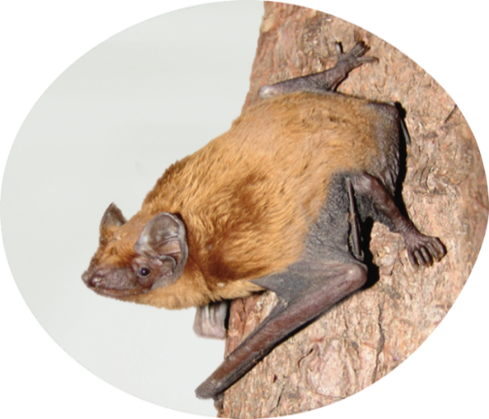
 |  | Verblijfplaats en voortplanting: Bomen waar spleten en holtes in zijn ontstaan. | E1, E2 Bomen | 0 | m2

 |  | Voedsel: Vleermuizen eten veel insecten. Plant daarom veel insectenrijke beplanting binnen 200m van verblijfplaatsen. | B4, B5, B6, B7 Groene daken C1 Groene gevel (klimgroen) D5, D9 Amfibieënpoel en Ecologische wadi E1, E2, E3, E4, E5, E6 Bomen E12 Bloem- en kruidenrijk grasland | 0 | m2

 |  | Veiligheid: Geen licht, bijvoorbeeld van ramen of lantarenpalen, op de verblijfplaatsen en verbindende groene structuren en waterlijnen. | Is aan deze voorwaarde voldaan? Zorg voor onderbouwing in het ontwikkelplan. | 0 | Vul in

 |  | Verbinding: Waterlijnen en/of bomenrijen in de omgeving (binnen een straal van 100 m). | Is aan deze voorwaarde voldaan? Zorg voor onderbouwing in het ontwikkelplan. | 0 | Vul in

 |  | Meer informatie en inspiratie voor het leefgebied van de rosse vleermuis: https://natuurinclusiefontwikkelen.nl/rosse-vleermuis/

0.1 | Steenuil

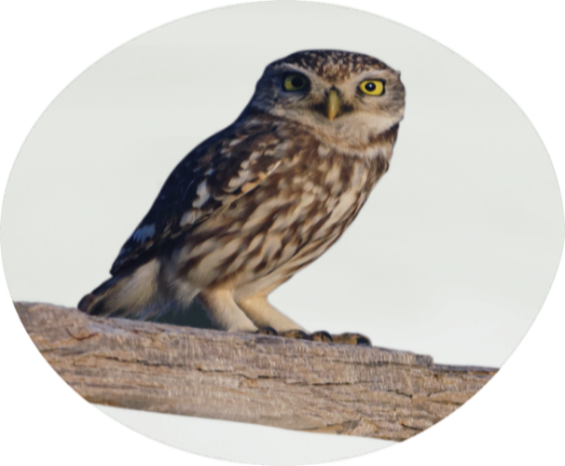
 |  | Verblijfplaats en voortplanting: De steenuil verblijft in een variatie aan houtwallen, heggen, grasland en knoestige bomen. Broed in oude bomen of uilenkasten waar marters niet in kunnen. | E1, E2 Bomen | 0 | m2

 |  | Voedsel: De steenuil jaagt in open terrein. Het liefst is er een zitplek op zo'n 1,5 meter hoogte om prooien te zien. | E12 Bloem- en kruidenrijk grasland | 0 | m2

 |  | Veiligheid: Schuilplaatsen worden gevonden in gebouwen en bomen. | E1, E2, E3, E4, E5, E6 Bomen | 0 | m2

 |  | Verbinding: Steenuilen komen voor in cultuurlandschappen. Het plangebied moet dus grenzen aan (agrarisch) buitengebied. | Grenst het plangebied aan het(agrarisch) buitengebied? | 0 | Vul in

 |  | Meer informatie en inspiratie voor het leefgebied van de steenuil: https://natuurinclusiefontwikkelen.nl/steenuil/

0 | Glassnijder

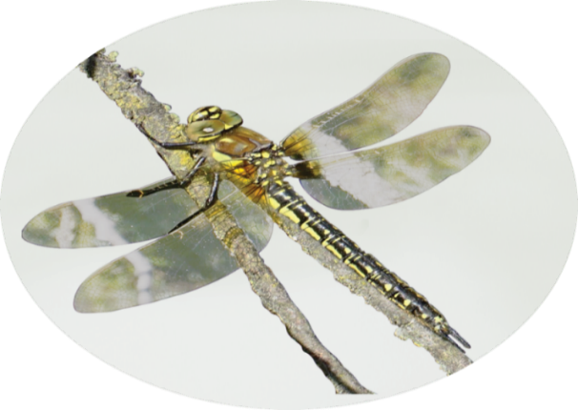
 |  | Verblijfplaats en voortplanting: Waterpartijen om eieren in te leggen. Zorg daarnaast voor kale en zonnige plekken langs de oever. | B10 Natuurlijk waterdak met open water en waterplanten D2 Natuurvriendelijkeoevers D5 Amfibieënpoel E12 Bloem- en kruidenrijk grasland | 0 | stuks

 |  | Voedsel: Zorg voor voldoende diverse vegetatie in de buurt van het water; hier jaagt de libelle op insecten. | B10 Natuurlijk waterdak met open water en waterplanten D2 Natuurvriendelijkeoevers D5 Amfibieënpoel E12 Bloem- en kruidenrijk grasland | 0 | m2

 |  | Veiligheid: Door afgesloten poelen aan te leggen waar geen vissen in zwemmen kunnen de larven veilig opgroeien. | D5 Amfibieënpoel | 0 | m2

 |  | Verbinding: Zorg voor aaneengesloten groene, natuurlijke waterverbindingen. | D2 Natuurvriendelijkeoevers | 0 | m2

 |  | Meer informatie en inspiratie voor het leefgebied van de glassnijder: https://natuurinclusiefontwikkelen.nl/glassnijder/

0.1 | Argusvlinder

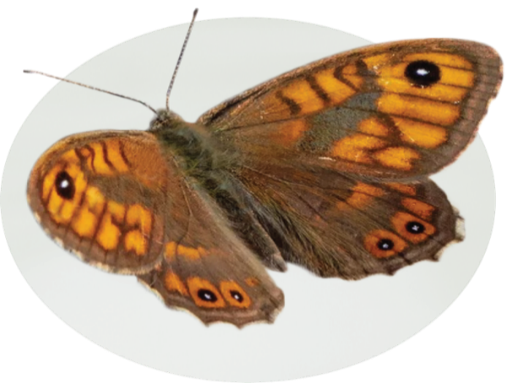
 |  | Verblijfplaats en voortplanting: Inheemse grassen, zoals ruwe smele, beemdgras, gestreepte witbol en boskortsteel, zijn nodig als waardplant voor voortplanting. | E13 Bloem- en kruidenrijk grasland | 0 | m2

 |  | Voedsel: Een divers aanbod aan nectarrijke bloemen, kruiden en grassen. De vlinder voedt zich bijvoorbeeld met verschillende bloeiende planten, waaronder braam, rode klaver, akkerdistel en knoopkruid. | B4, B5, B6, B7 Groene daken C1 Groene gevel (klimgroen) E11 Vaste planten E12 Bloem- en kruidenrijk grasland | 0 | m2

 |  | Veiligheid: Creëer zonnige plekken die uit de wind liggen. | Is aan deze voorwaarde voldaan? Zorg voor onderbouwing in het ontwikkelplan. | 0 | Vul in

 |  | Verbinding: Zorg voor aaneengesloten groen. Bij voorkeur door bloemstroken of kruidenrijke stroken. | Is aan deze voorwaarde voldaan? Zorg voor onderbouwing in het ontwikkelplan. | 0 | Vul in

 |  | Meer informatie en inspiratie voor het leefgebied van de argusvlinder: https://natuurinclusiefontwikkelen.nl/argusvlinder/

